상품제안서
시크론 30W PD 고속충전 대용량보조배터리 30000mAh | 상품코드: S21652

 |  |  |  |  |  |  | 02-713-8555 | www.synergygift.co.kr
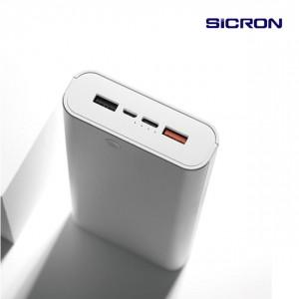 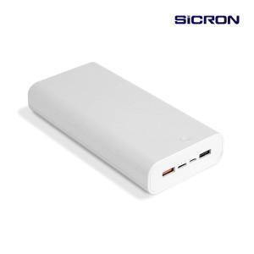

【상세/제작정보】

【인쇄/포장옵션】 | 레이저, 풀칼라 / 포장지포장

【공급단가】 | 수량 | 50~ | 100~ | 200~ | 300~ | 500~
*VAT별도 | 단가 | 30,300원 | 29,600원 | 29,100원 | 28,600원 | 28,100원

【상품 URL】 | https://www.synergygift.co.kr:443/src/goods_detail.php?gdno=21652

